Sheet1
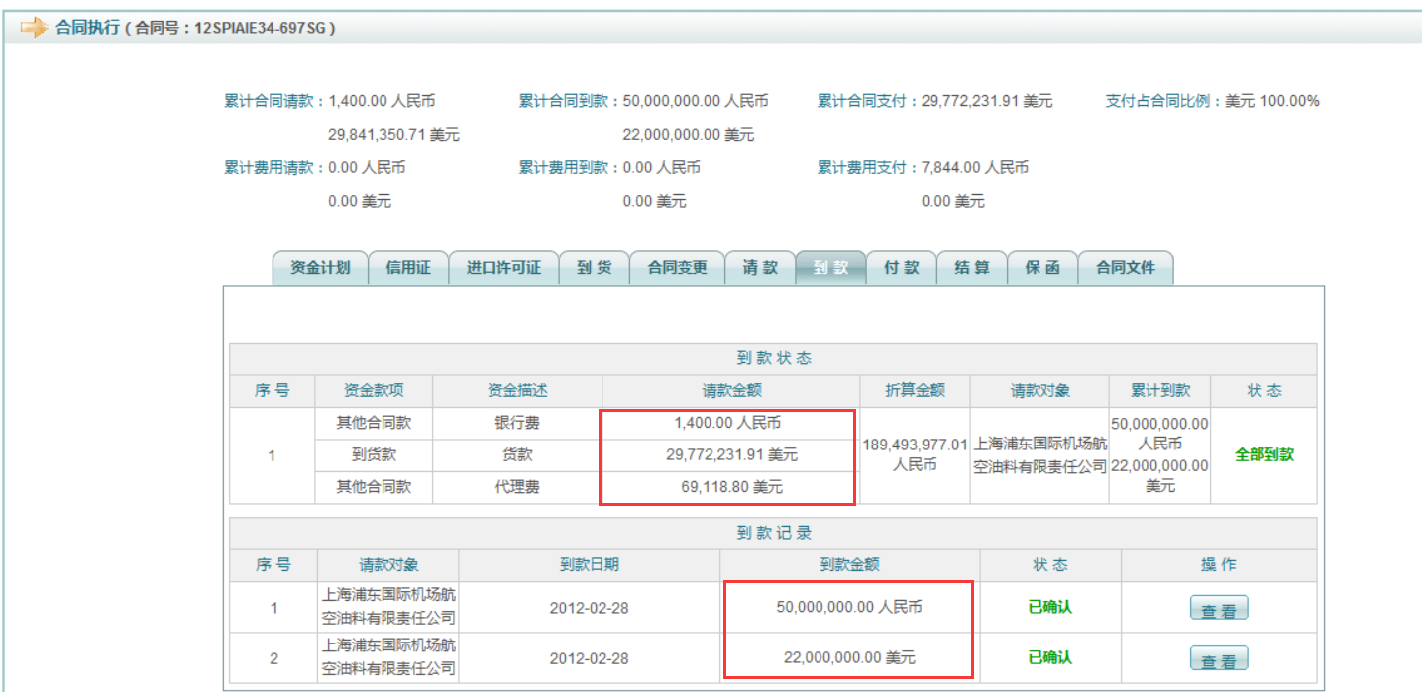
如下场合需确认
1、请款人民币，到款外币，到款状态部分到款，应该如果拆分总到款为明细到款？
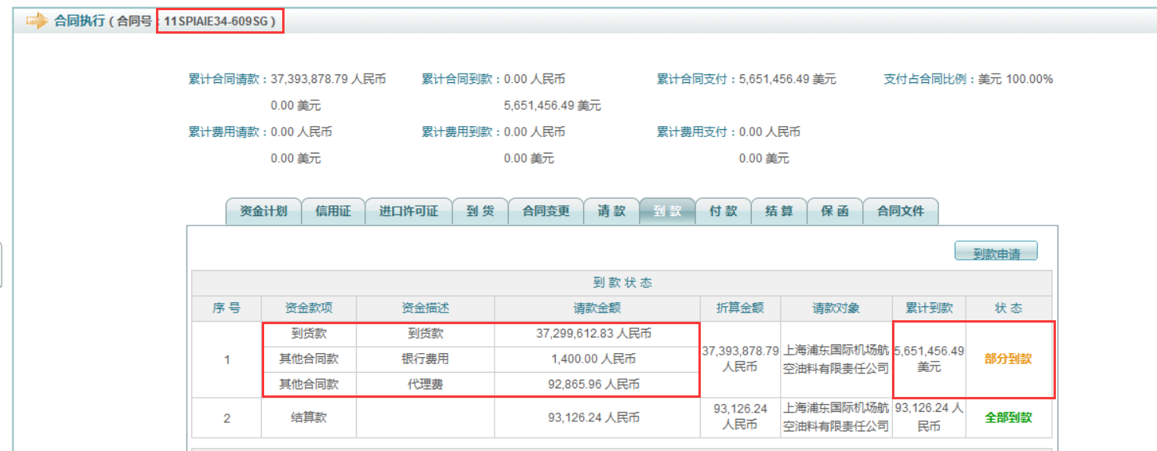

2、请款外币，到款人民币，按照比例进行划分吗？

3、请款中有人民币也有外币，到款为人民币，且部分到款，如何划分？
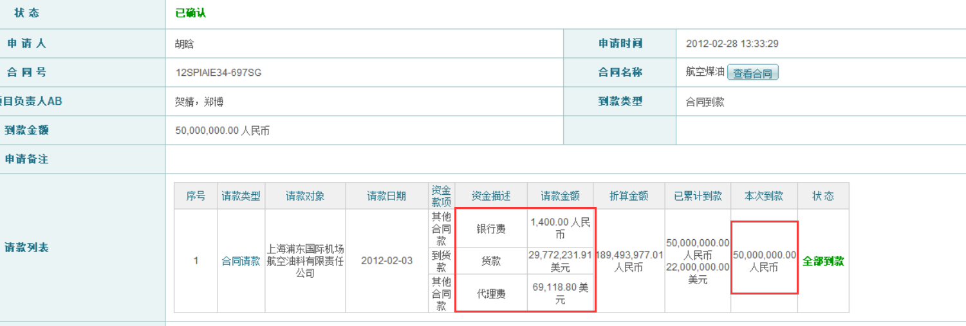

4、请款3笔金额，到款3笔，分别对不上，怎么分割？
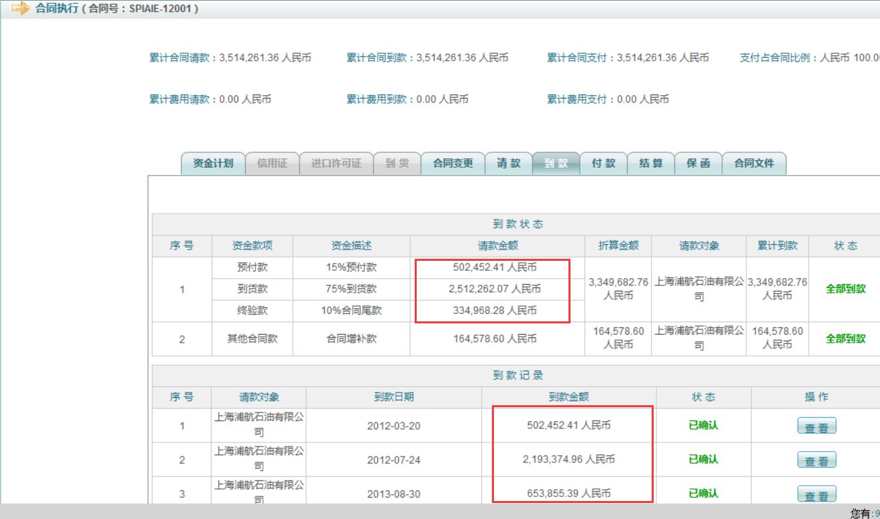

5、请款又有人民币又有外币，到款也又有人民币和外币，怎么分割？

